Sheet1
[제작] 아띠레 밤하늘 별자리 사이드 카드하드 케이스
STI : 02 6673 4900 , Fax : 02 6406 6543
배송주소:
제품명 | [제작] 아띠레 밤하늘 별자리 사이드 카드하드 케이스
이미지 | 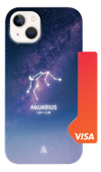 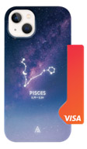 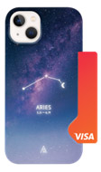  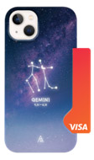 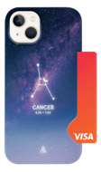  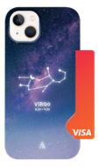  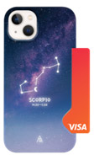 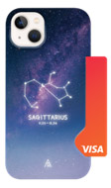 
기종/디자인 | 물병자리 | 물고기자리 | 양자리 | 황소자리 | 쌍둥이자리 | 게자리 | 사자자리 | 처녀자리 | 천칭자리 | 전갈자리 | 사수자리 | 염소자리
아이폰7/8/SE2/SE3
아이폰7/8플러스
아이폰X/XS
아이폰XS MAX
아이폰XR
아이폰11
아이폰11 PRO
아이폰11 PRO MAX
아이폰12 mini
아이폰12/PRO
아이폰12 PRO MAX
아이폰13 mini
아이폰13
아이폰13 PRO
아이폰13 PRO MAX
아이폰14
아이폰14 PLUS
아이폰14 PRO
아이폰14 PRO MAX
아이폰15
아이폰15 PLUS
아이폰15 PRO
아이폰15 PRO MAX
갤럭시S9(G960)
갤럭시S9플러스(G965)
갤럭시S10(G973)
갤럭시S10플러스(G975)
갤럭시S10 5G(G977)
갤럭시S20 FE(G781)
갤럭시S20(G981)
갤럭시S20플러스(G986)
갤럭시S20울트라(G988)
갤럭시S21(G991)
갤럭시S21플러스(G996)
갤럭시S21울트라(G998)
갤럭시S22(S901)
갤럭시S22플러스(S906)
갤럭시S22울트라(S908)
갤럭시S23(S911)
갤럭시S23플러스(S916)
갤럭시S23울트라(S918)
갤럭시노트9(N960)
갤럭시노트10(N971)
갤럭시노트10플러스(N976)
갤럭시노트20(N981)
갤럭시노트20울트라(N986)
갤럭시A12(A125)
갤럭시A32 LTE(A325)
갤럭시A42(A426)
갤럭시A52/52S 5G(A526/A528)
갤럭시A13(A135/A136)
갤럭시A23(A235)
갤럭시A33(A336)

